상품제안서
라인프렌즈 3단우산 빼꼼-자동 | 상품코드: F22900

 |  |  |  |  |  |  | 02-412-0044 | www.easy1.co.kr
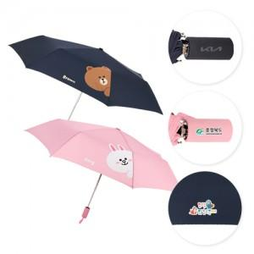 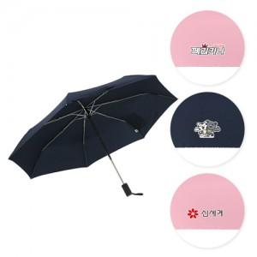

【상세/제작정보】

【인쇄/포장옵션】 | 레이저, 풀칼라 / 포장지포장

【공급단가】 | 수량 | 100~ | 300~ | 500~ | 1,000~ | 3,000~
*VAT별도 | 단가 | 12,550원 | 12,090원 | 11,620원 | 11,160원 | 10,880원

【상품 URL】 | https://dev.easy1.co.kr:443/src/goods_detail.php?gdno=22900

